Control de Cambios
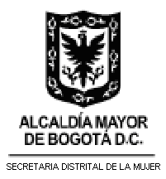 | HOJA DE RUTA PROGRAMA DE TRANSPARENCIA Y ÉTICA DE LO PÚBLICO 2026 V0 SECRETARÍA DISTRITAL DE LA MUJER

Versión | Cambios realizados | Fecha de aprobación

